1.2 & 1.3
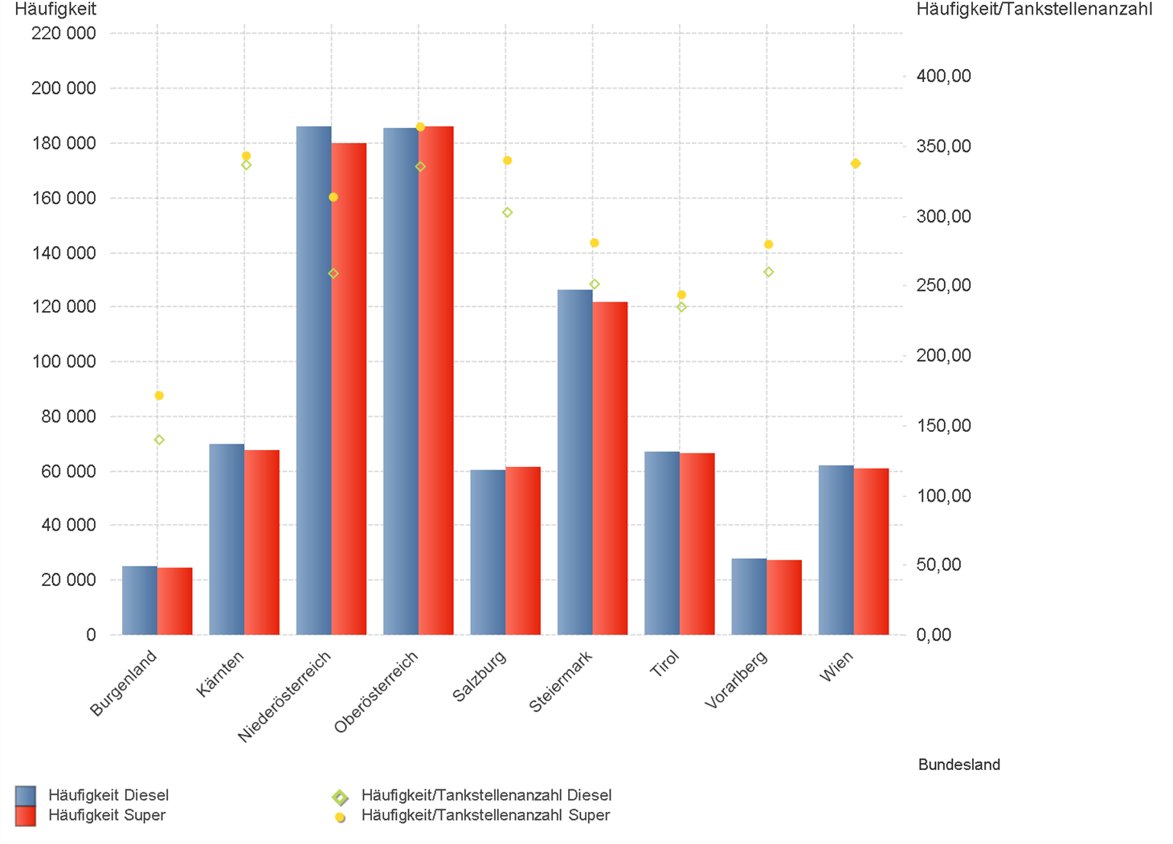
01.01.2024 - 31.03.2024

1.2. | Tankstellenanzahl und Median für "Diesel" und "Super" nach Bundesländern

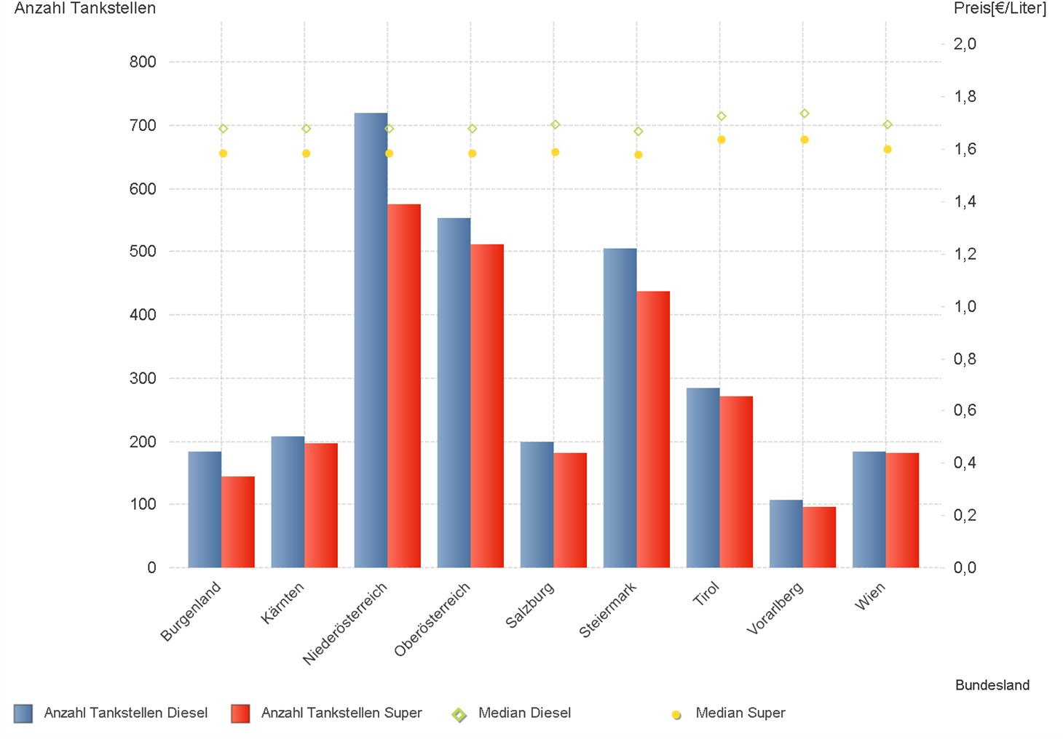

1.3. | Häufigkeit und durchschnittliche Häufigkeit (je Tankstelle) der Preisänderungen für "Diesel"
 | und "Super" nach Bundesländern

1.6 & 1.7
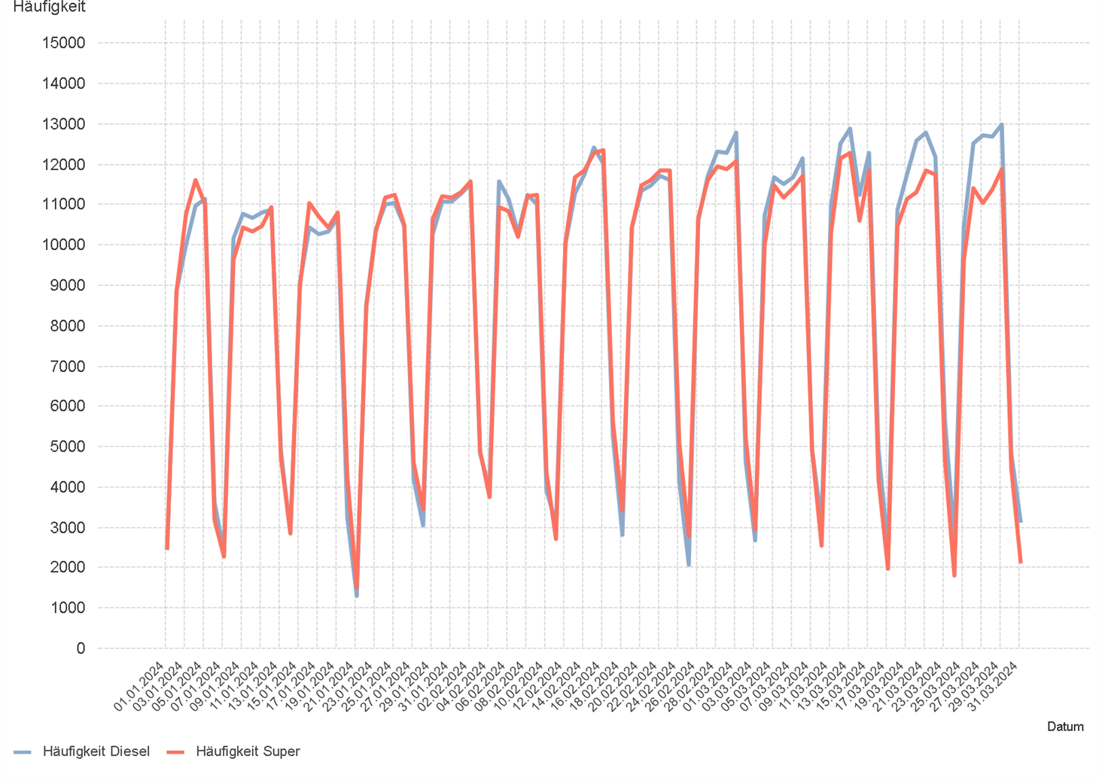
01.01.2024 - 31.03.2024

1.6. Entwicklung der Spritpreise in Österreich

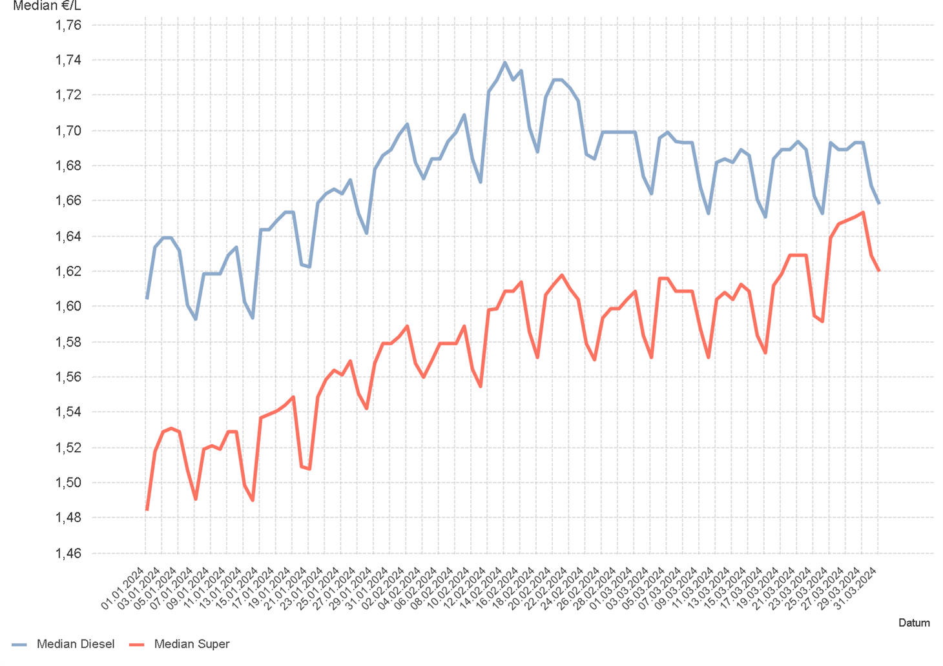

1.7. Entwicklung der Häufigkeit der Preisänderungen in Österreich

2.2 & 2.3
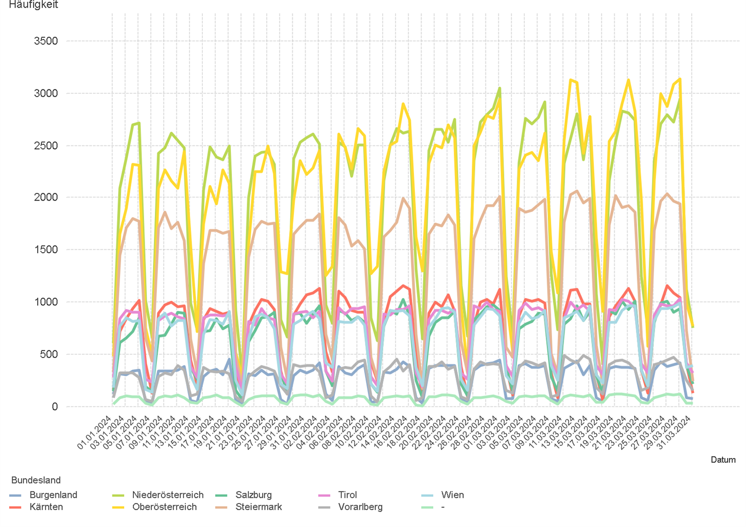
01.01.2024 - 31.03.2024

2.2. Entwicklung der Häufigkeit der Preisänderungen für "Diesel" Preise

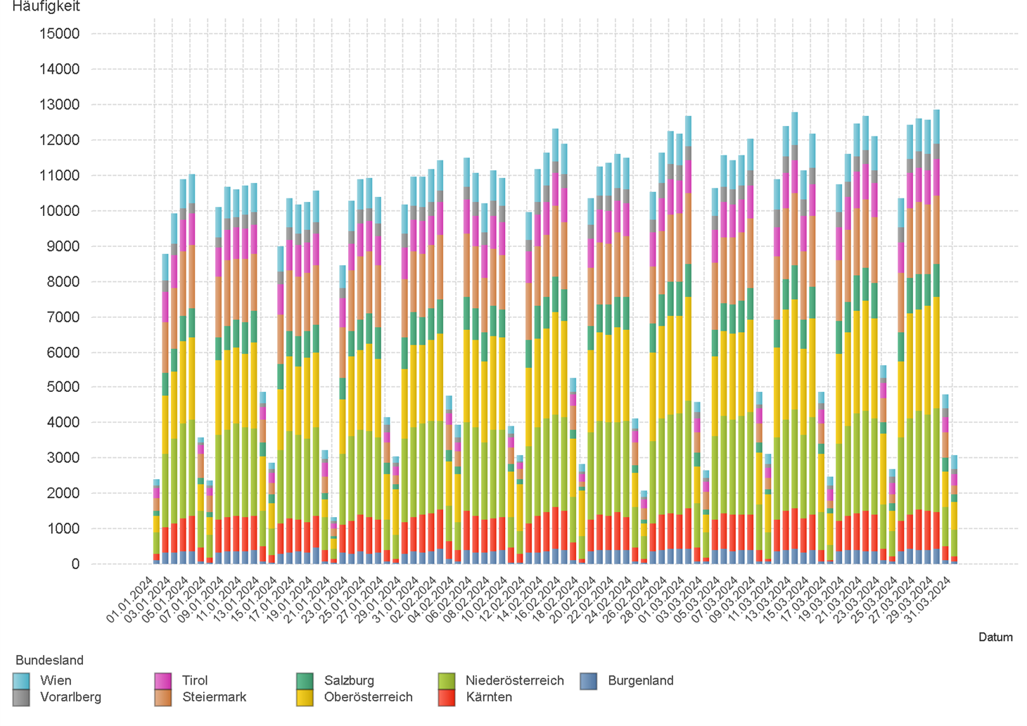

2.3. Entwicklung der Häufigkeit der Preisänderungen für "Diesel" Preise nach Bundesländern

2.5 & 2.6
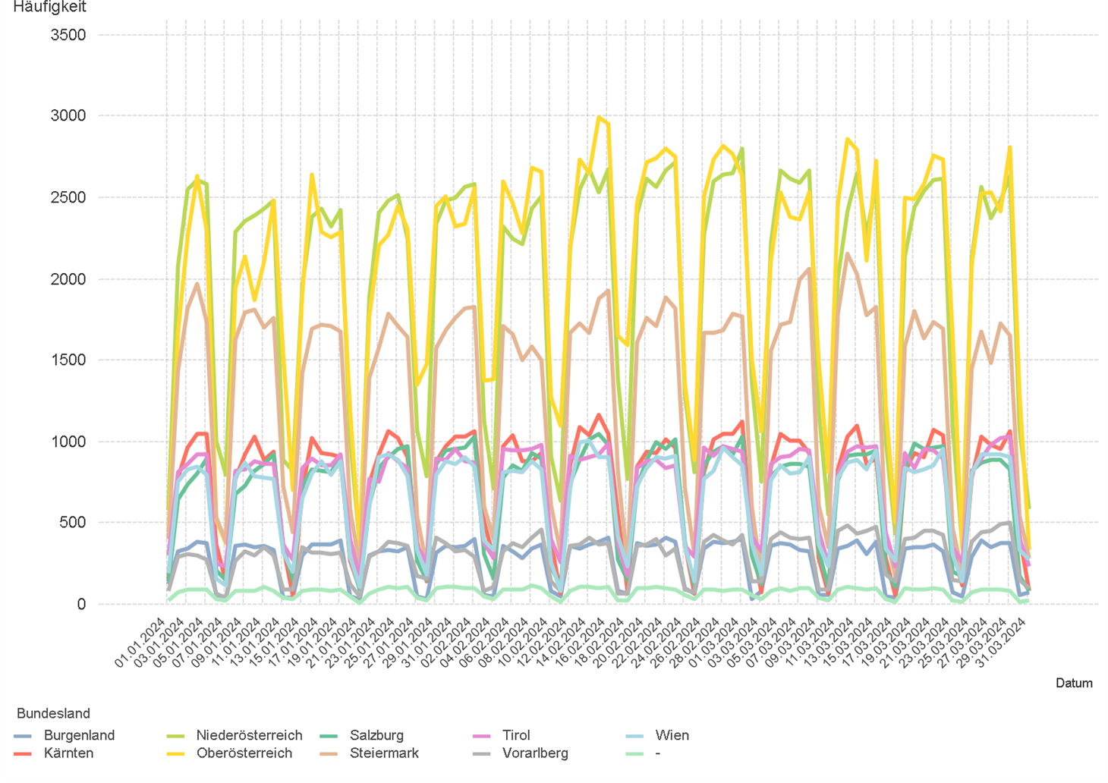
01.01.2024 - 31.03.2024

2.5. Entwicklung der Häufigkeit der Preisänderungen für "Super" Preise

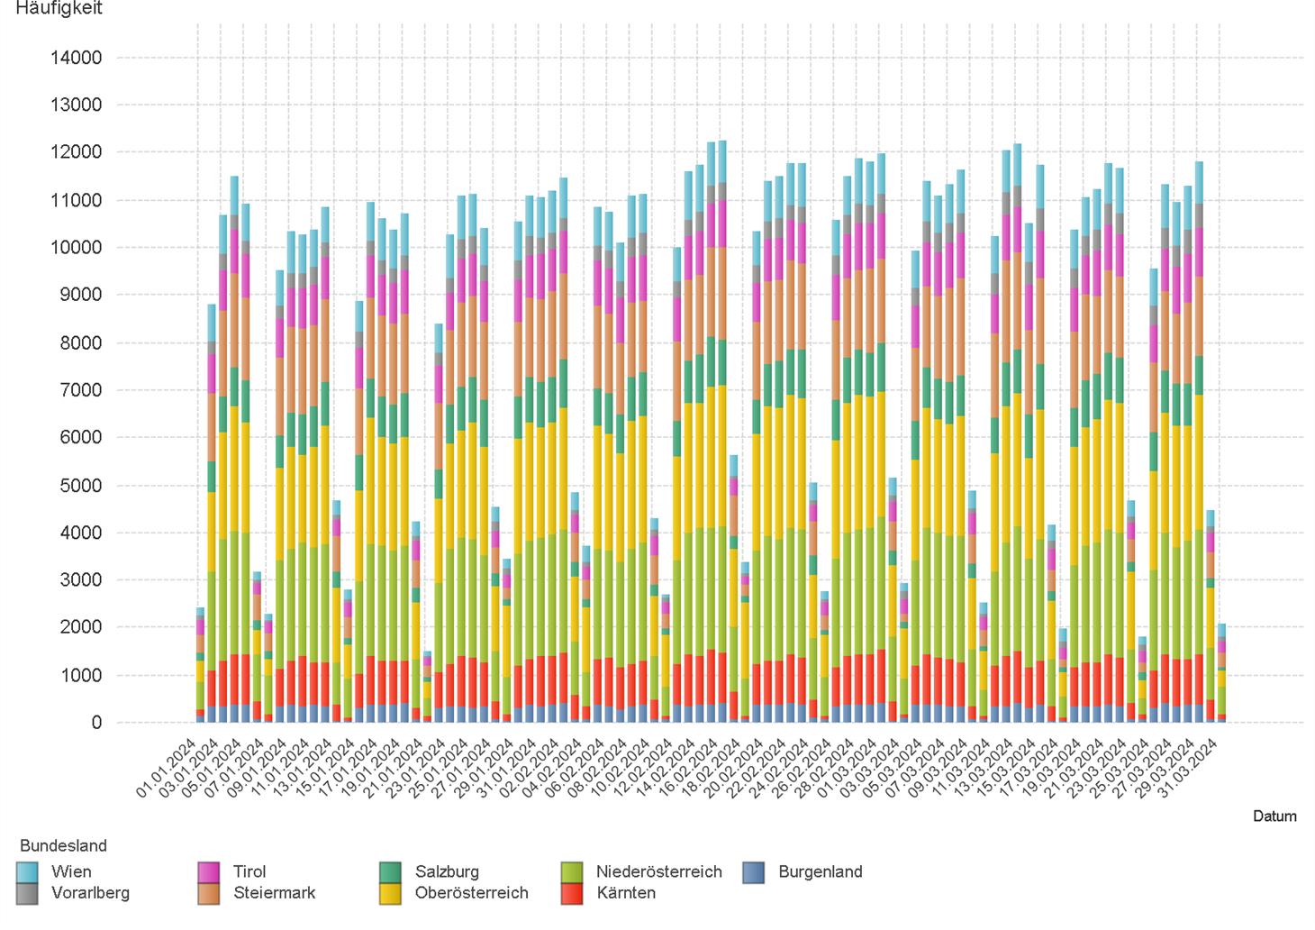

2.6. Entwicklung der Häufigkeit der Preisänderungen für "Super" Preise nach Bundesländern

3.2
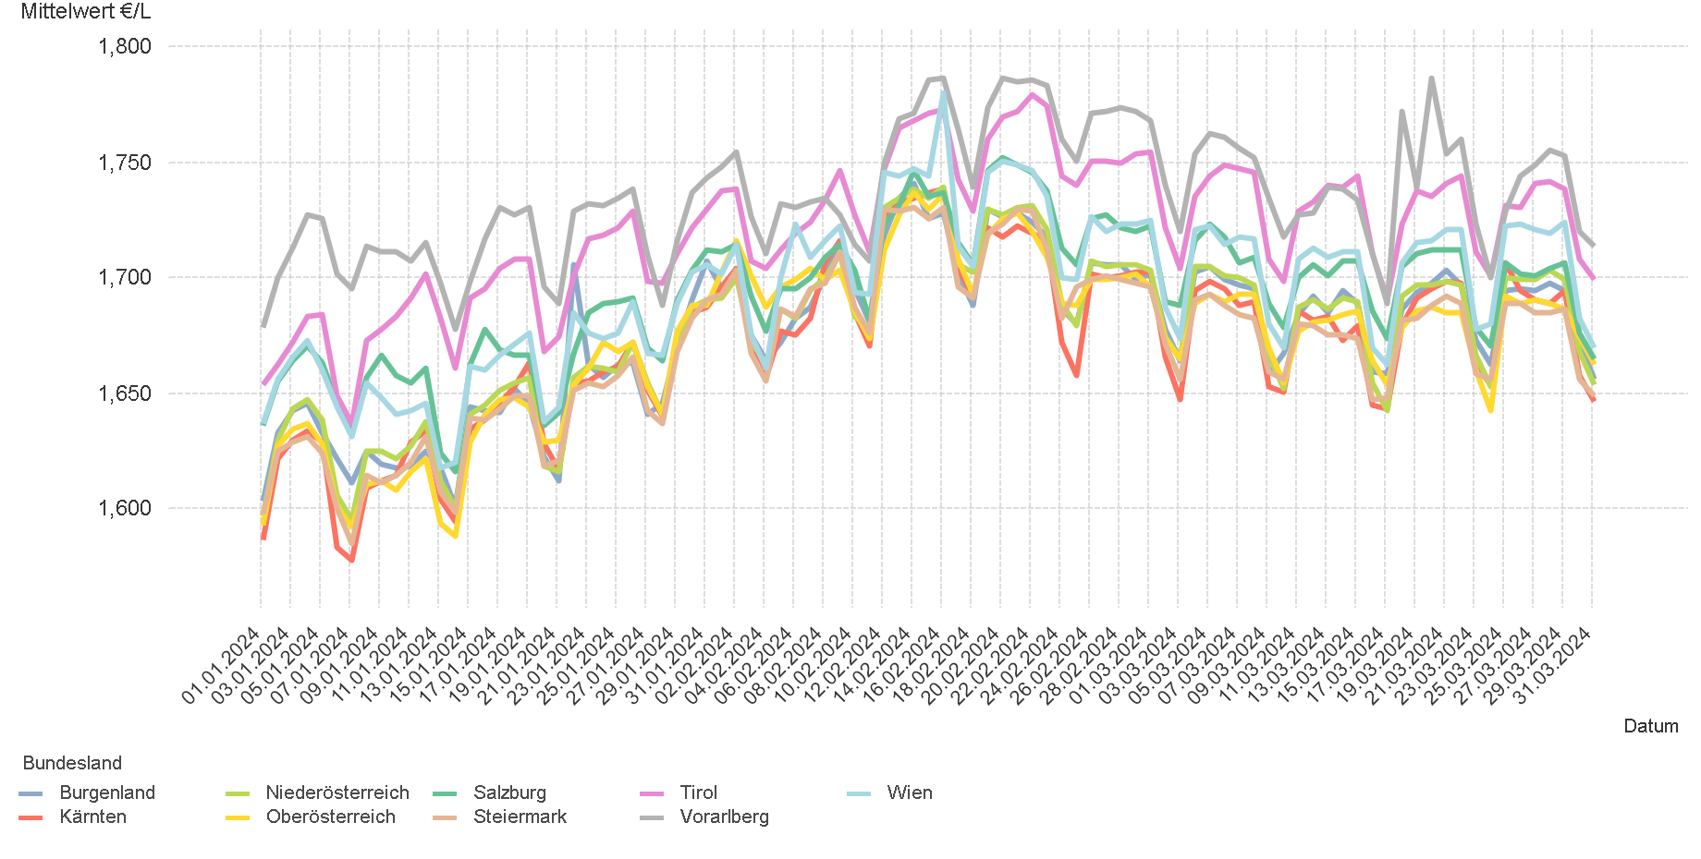
01.01.2024 - 31.03.2024

3.2. Entwicklung Mittelwert für "Diesel" Preise

3.4
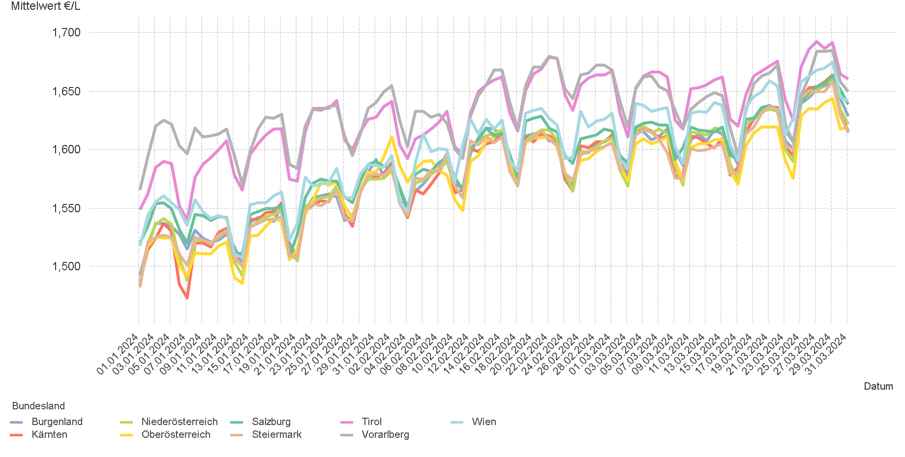
01.01.2024 - 31.03.2024

3.4. Entwicklung Mittelwert für "Super" Preise

4.2
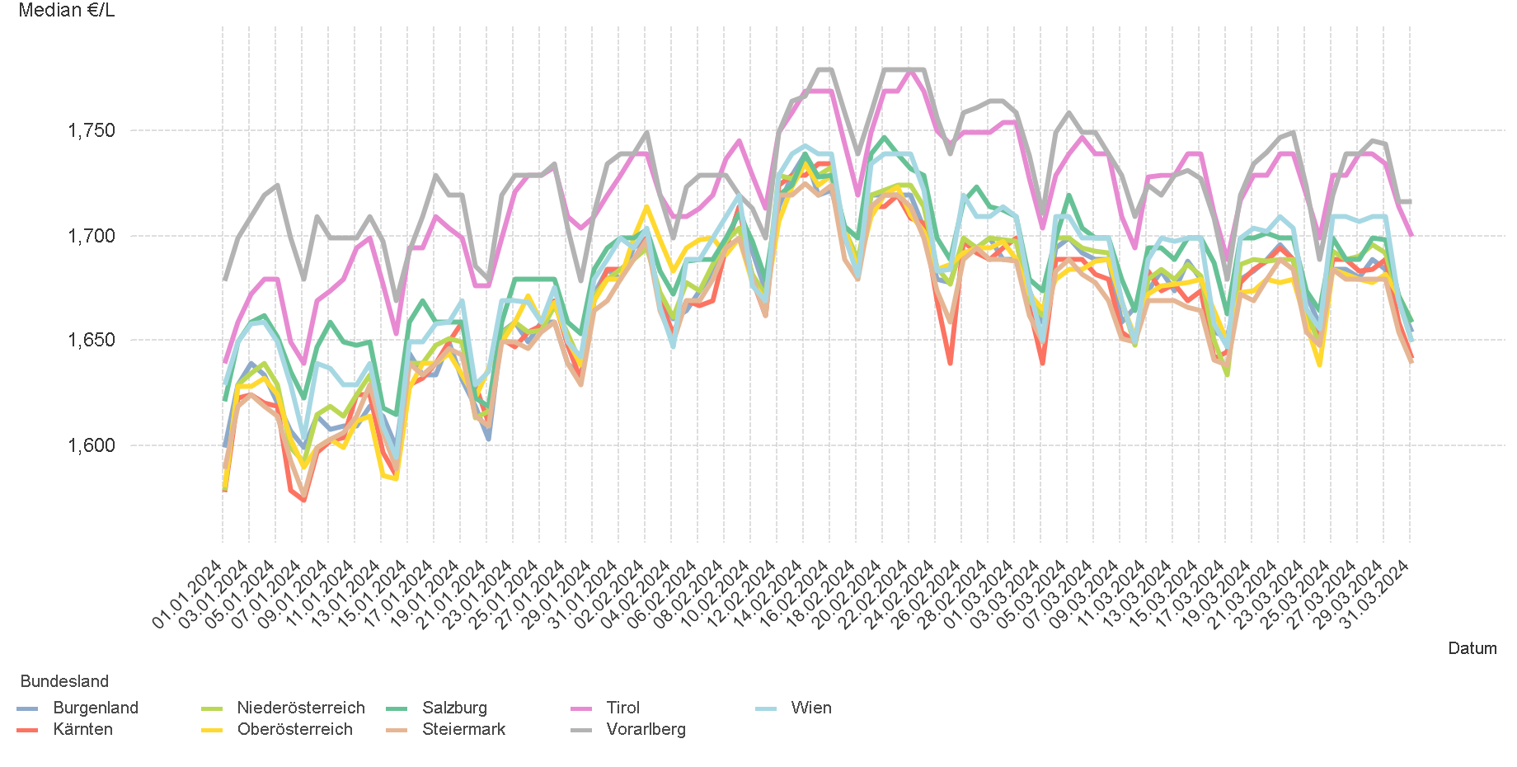
01.01.2024 - 31.03.2024

4.2. Entwicklung Median für "Diesel" Preisen

4.4
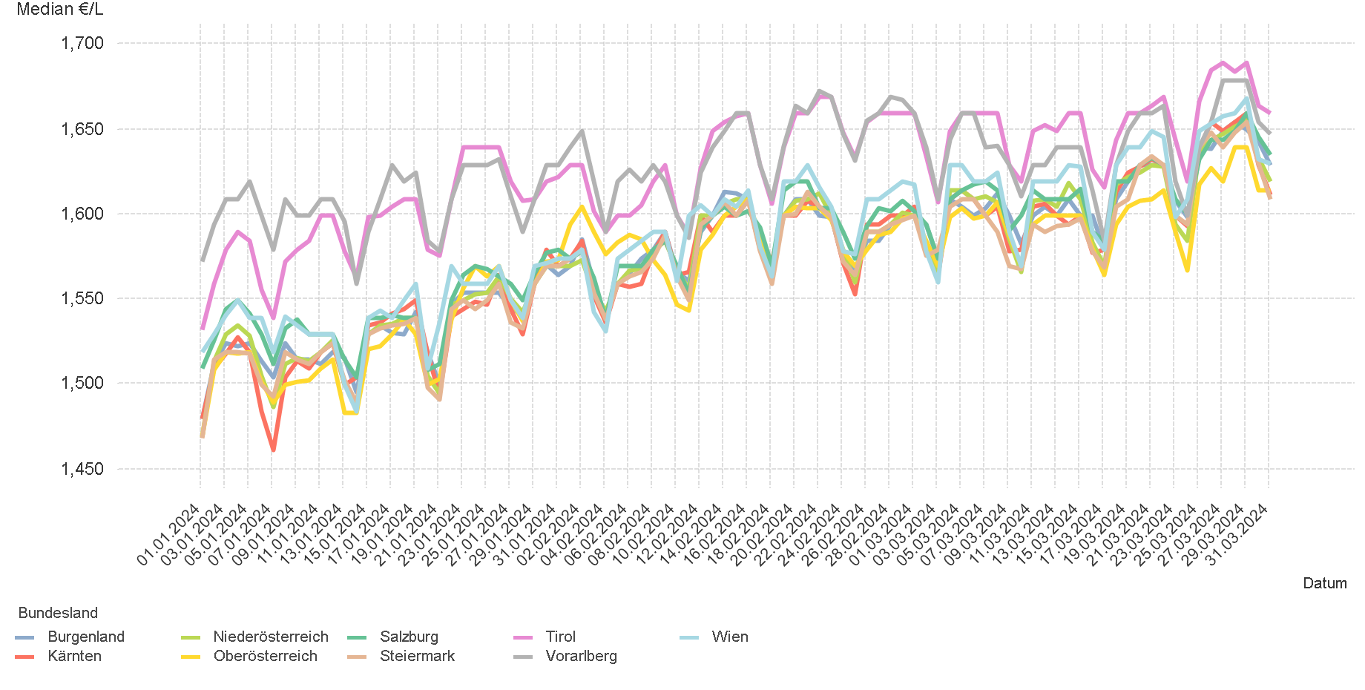
01.01.2024 - 31.03.2024

4.4. Entwicklung Median für "Super" Preisen

6.
01.01.2024 - 31.03.2024

6. Häufigkeit der Preisänderungen durch Tankstellenbetreiber je Meldekanal nach Monaten


DIESEL
Monat | Import | SMS | Web | Total
1 | 239350 | 1,610 | 16,116 | 257,076
2 | 251964 | 1,064 | 16,333 | 269,361
3 | 274995 | 951 | 15,208 | 291,154
Total | 766309 | 3,625 | 47,657 | 817,591


SUPER
Monat | Import | SMS | Web | Total
1 | 243969 | 1,724 | 14,498 | 260,191
2 | 256251 | 999 | 14,399 | 271,649
3 | 257551 | 864 | 13,618 | 272,033
Total | 757771 | 3,587 | 42,515 | 803,873

